Foglio3-Argomenti
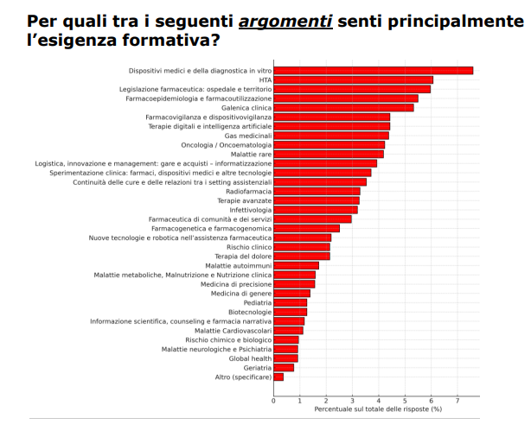
N. | ARGOMENTI
 | v. risultati Survey Fabbisogni Formativi 2025
1 | · Terapie avanzate
2 | · Terapia del dolore
3 | · Sperimentazione clinica: farmaci, dispositivi medici e altre tecnologie
4 | · Rischio clinico
5 | · Rischio chimico e biologico
6 | · Radiofarmacia
7 | · Pediatria
8 | · Oncologia/OncoEmatologia
9 | · Nuove tecnologie e robotica nell’assistenza farmaceutica
10 | · Malattie rare
11 | · Malattie metaboliche, Malnutrizione e Nutrizione clinica
12 | · Malattie neurologiche e psichiatria
13 | · Malattie cardiovascolari
14 | · Malattie autoimmuni
15 | · Medicina di precisione
16 | · Medicina di genere
17 | · Logistica, innovazione e management: gare e acquisti – informatizzazione
18 | · Legislazione farmaceutica: ospedale e territorio
19 | · Informazione scientifica, counseling e farmacia narrativa
20 | · Infettivologia
21 | · HTA
22 | · Global health
23 | · Geriatria
24 | · Gas medicinali
25 | · Galenica clinica
26 | · Farmacovigilanza e dispositivovigilanza
27 | · Farmacogenetica e farmacogenomica
28 | · Farmacoepidemiologia e farmacoutilizzazione
29 | · Farmaceutica di comunità e dei servizi
30 | · Dispositivi medici e della diagnostica in vitro
31 | · Continuità delle cure e delle relazioni tra i setting assistenziali
32 | · Biotecnologie
33 | · Altro (specificare)

Foglio4 -Competenze
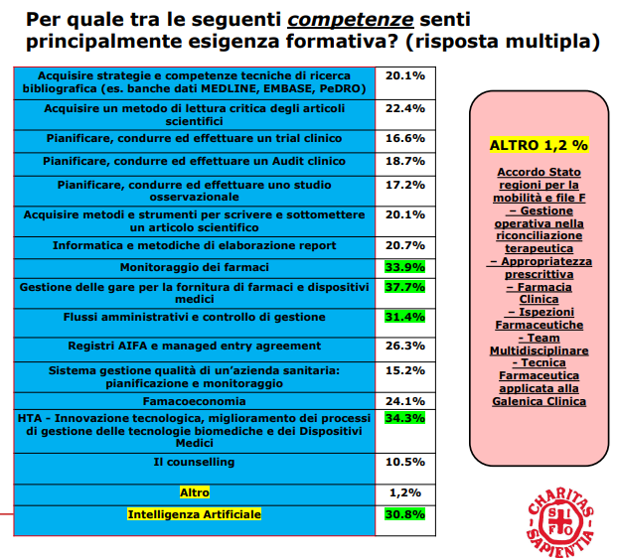
N. | COMPETENZE
 | v. risultati Survey Fabbisogni Formativi 2025
1 | · Acquisire strategie e competenze tecniche di ricerca bibliografica (es. banche dati MEDLINE, EMBASE, PeDRO) | ibliografica (es. banche dati MEDLINE, EMBASE, PeDRO) 20.1% Acquisire un metodo di lettura critica degli articoli scientifici 22.4% Pianificare, condurre ed effettuare un trial clinico 16.6% Pianificare, condurre ed effettuare un Audit clinico 18.7% Pianificare, condurre ed effettuare uno studio osservazionale 17.2% Acquisire metodi e strumenti per scrivere e sottomettere un articolo scientifico 20.1% Informatica e metodiche di elaborazione report 20.7% Monitoraggio dei farmaci 33.9% Gestione delle gare per la fornitura di farmaci e dispositivi medici 37.7% Flussi amministrativi e controllo di gestione 31.4% Registri AIFA e managed entry agreement 26.3% Sistema gestione qualità di un’azienda sanitaria: pianificazione e monitoraggio 15.2% Famacoeconomia 24.1% HTA - Innovazione tecnologica, miglioramento dei processi di gestione delle tecnologie biomediche e dei Dispositivi Medici 34.3% Il counselling 10.5% Altro 1,2% Intelligenza Artificiale 30.8%
2 | · Acquisire un metodo di lettura critica degli articoli scientifici
3 | · Pianificare, condurre ed effettuare un trial clinico
4 | · Pianificare, condurre ed effettuare un Audit clinico
5 | · Pianificare, condurre ed effettuare uno studio osservazionale
6 | · Acquisire metodi e strumenti per scrivere e sottomettere un articolo scientifico
7 | · Informatica e metodiche di elaborazione report
8 | · Monitoraggio dei farmaci
9 | · Gestione delle gare per la fornitura di farmaci e dispositivi medici
10 | · Flussi amministrativi e controllo di gestione
11 | · Sistema gestione qualità di un’azienda sanitaria: pianificazione e monitoraggio
12 | · Famacoeconomia
13 | · Registri AIFA e managed entry agreement
14 | · HTA - Innovazione tecnologica, miglioramento dei processi di gestione delle tecnologie biomediche e dei Dispositivi Medici
15 | · Il counselling
16 | · Intelligenza Artificiale
17 | · Altro (specificare)

